Sheet1
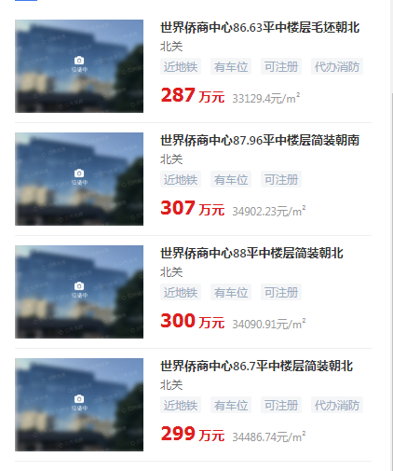

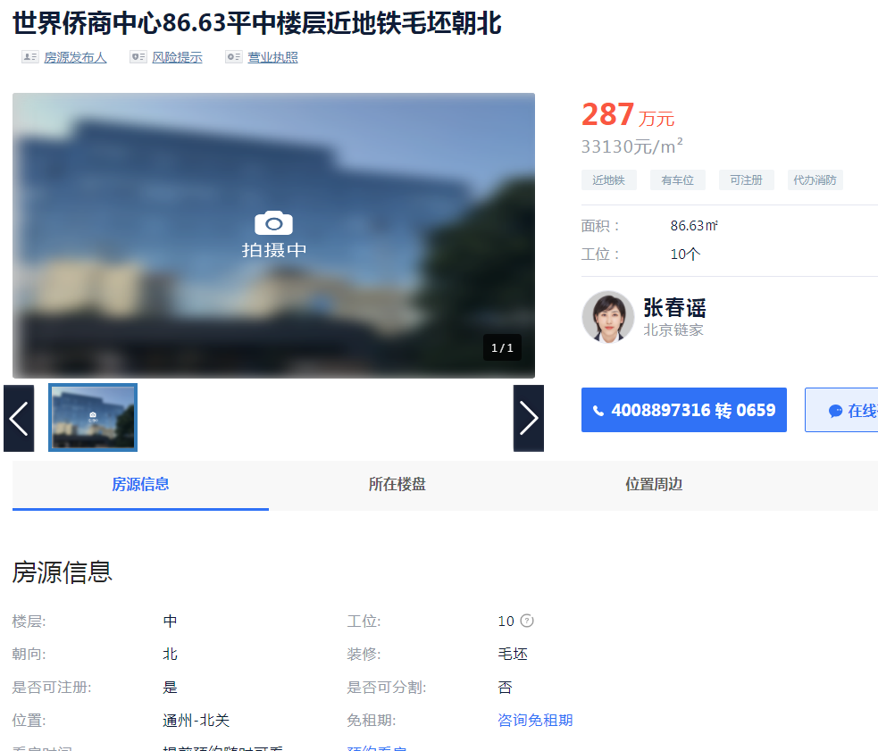

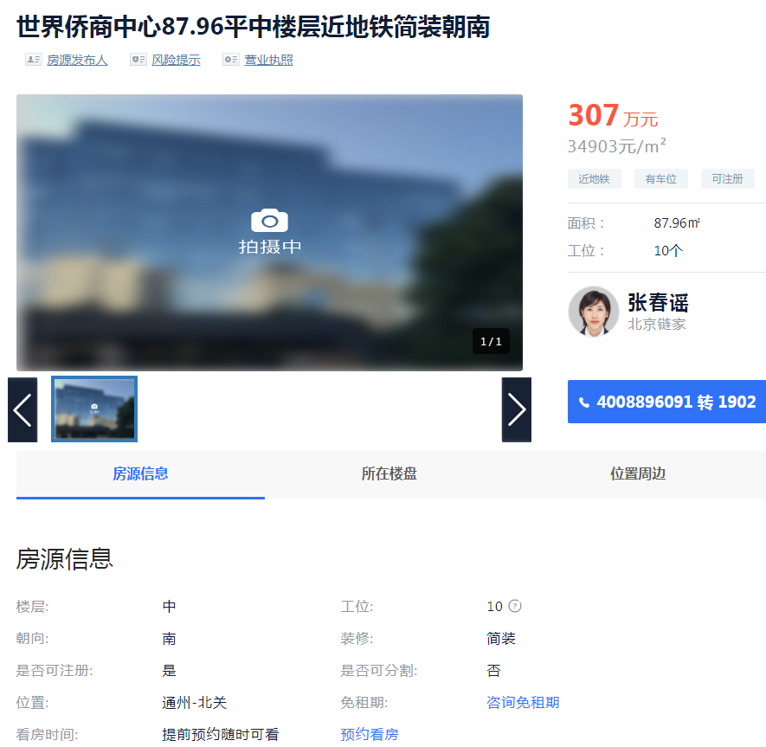

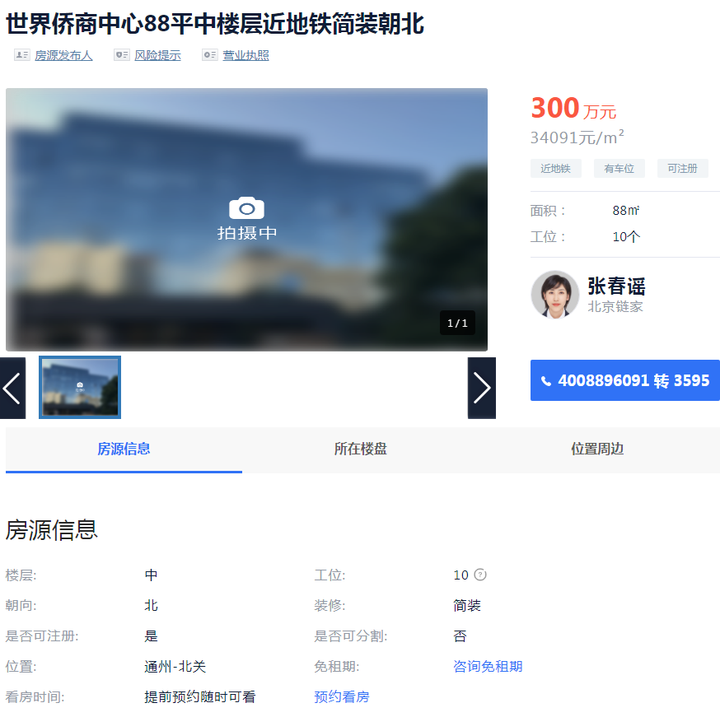

侨商中心 | 86.83 | 33130 | 中区
侨商中心 | 87.96 | 34903 | 中区
侨商中心 | 86.7 | 34487 | 中区

